Symbol
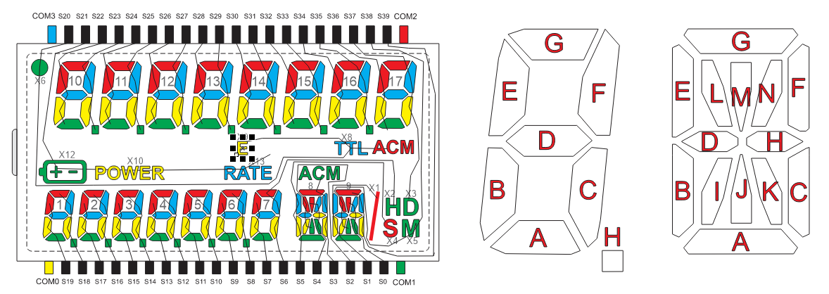
 |  | Registro | 7 | 6 | 5 | 4 | 3 | 2 | 1 | 0
COM0 |  | 0 | SEG7 | SEG6 | SEG5 | SEG4 | SEG3 | SEG2 | SEG1 | SEG0 | 1
 |  | 1 | SEG15 | SEG14 | SEG13 | SEG12 | SEG11 | SEG10 | SEG9 | SEG8 | 2
 |  | 2 | SEG23 | SEG22 | SEG21 | SEG20 | SEG19 | SEG18 | SEG17 | SEG16 | 3
 |  | 3 | SEG31 | SEG30 | SEG29 | SEG28 | SEG27 | SEG26 | SEG25 | SEG24 | 4
 |  | 4 | SEG39 | SEG38 | SEG37 | SEG36 | SEG35 | SEG34 | SEG33 | SEG32 | 5
COM1 |  | 5 | SEG7 | SEG6 | SEG5 | SEG4 | SEG3 | SEG2 | SEG1 | SEG0 | 6
 |  | 6 | SEG15 | SEG14 | SEG13 | SEG12 | SEG11 | SEG10 | SEG9 | SEG8 | 7
 |  | 7 | SEG23 | SEG22 | SEG21 | SEG20 | SEG19 | SEG18 | SEG17 | SEG16 | 8
 |  | 8 | SEG31 | SEG30 | SEG29 | SEG28 | SEG27 | SEG26 | SEG25 | SEG24 | 9
 |  | 9 | SEG39 | SEG38 | SEG37 | SEG36 | SEG35 | SEG34 | SEG33 | SEG32 | 10
COM2 |  | 10 | SEG7 | SEG6 | SEG5 | SEG4 | SEG3 | SEG2 | SEG1 | SEG0 | 11
 |  | 11 | SEG15 | SEG14 | SEG13 | SEG12 | SEG11 | SEG10 | SEG9 | SEG8 | 12
 |  | 12 | SEG23 | SEG22 | SEG21 | SEG20 | SEG19 | SEG18 | SEG17 | SEG16 | 13
 |  | 13 | SEG31 | SEG30 | SEG29 | SEG28 | SEG27 | SEG26 | SEG25 | SEG24 | 14
 |  | 14 | SEG39 | SEG38 | SEG37 | SEG36 | SEG35 | SEG34 | SEG33 | SEG32 | 15
COM3 |  | 15 | SEG7 | SEG6 | SEG5 | SEG4 | SEG3 | SEG2 | SEG1 | SEG0 | 16
 |  | 16 | SEG15 | SEG14 | SEG13 | SEG12 | SEG11 | SEG10 | SEG9 | SEG8 | 17
 |  | 17 | SEG23 | SEG22 | SEG21 | SEG20 | SEG19 | SEG18 | SEG17 | SEG16 | 18
 |  | 18 | SEG31 | SEG30 | SEG29 | SEG28 | SEG27 | SEG26 | SEG25 | SEG24 | 19
 |  | 19 | SEG39 | SEG38 | SEG37 | SEG36 | SEG35 | SEG34 | SEG33 | SEG32 | 20

 | BATTERY
 | POWER
 | RATE
 | ACM_1
 | ACM_2

Oct_1
 |  | REGISTRO | 7 | 6 | 5 | 4 | 3 | 2 | 1 | 0
COM0 |  | 0 | SEG7 | SEG6 | SEG5 | SEG4 | SEG3 | SEG2 | SEG1 | SEG0 | 1
 |  | 1 | SEG15 | SEG14 | SEG13 | SEG12 | SEG11 | SEG10 | SEG9 | SEG8 | 2
 |  | 2 | SEG23 | SEG22 | SEG21 | SEG20 | SEG19 | SEG18 | SEG17 | SEG16 | 3
 |  | 3 | SEG31 | SEG30 | SEG29 | SEG28 | SEG27 | SEG26 | SEG25 | SEG24 | 4
 |  | 4 | SEG39 | SEG38 | SEG37 | SEG36 | SEG35 | SEG34 | SEG33 | SEG32 | 5
COM1 |  | 5 | SEG7 | SEG6 | SEG5 | SEG4 | SEG3 | SEG2 | SEG1 | SEG0 | 6
 |  | 6 | SEG15 | SEG14 | SEG13 | SEG12 | SEG11 | SEG10 | SEG9 | SEG8 | 7
 |  | 7 | SEG23 | SEG22 | SEG21 | SEG20 | SEG19 | SEG18 | SEG17 | SEG16 | 8
 |  | 8 | SEG31 | SEG30 | SEG29 | SEG28 | SEG27 | SEG26 | SEG25 | SEG24 | 9
 |  | 9 | SEG39 | SEG38 | SEG37 | SEG36 | SEG35 | SEG34 | SEG33 | SEG32 | 10
COM2 |  | 10 | SEG7 | SEG6 | SEG5 | SEG4 | SEG3 | SEG2 | SEG1 | SEG0 | 11
 |  | 11 | SEG15 | SEG14 | SEG13 | SEG12 | SEG11 | SEG10 | SEG9 | SEG8 | 12
 |  | 12 | SEG23 | SEG22 | SEG21 | SEG20 | SEG19 | SEG18 | SEG17 | SEG16 | 13
 |  | 13 | SEG31 | SEG30 | SEG29 | SEG28 | SEG27 | SEG26 | SEG25 | SEG24 | 14
 |  | 14 | SEG39 | SEG38 | SEG37 | SEG36 | SEG35 | SEG34 | SEG33 | SEG32 | 15
COM3 |  | 15 | SEG7 | SEG6 | SEG5 | SEG4 | SEG3 | SEG2 | SEG1 | SEG0 | 16
 |  | 16 | SEG15 | SEG14 | SEG13 | SEG12 | SEG11 | SEG10 | SEG9 | SEG8 | 17
 |  | 17 | SEG23 | SEG22 | SEG21 | SEG20 | SEG19 | SEG18 | SEG17 | SEG16 | 18
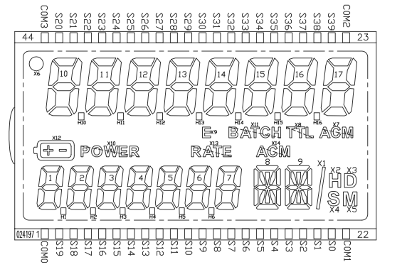
 |  | 18 | SEG31 | SEG30 | SEG29 | SEG28 | SEG27 | SEG26 | SEG25 | SEG24 | 19
 |  | 19 | SEG39 | SEG38 | SEG37 | SEG36 | SEG35 | SEG34 | SEG33 | SEG32 | 20

 |  | 10 |  | 11 |  | 12 |  | 13 |  | 14
 |  | REGISTRO | BIT | REGISTRO | BIT | REGISTRO | BIT | REGISTRO | BIT | REGISTRO | BIT
 | SEG A
 | SEG B
 | SEG C
 | SEG D
 | SEG E
 | SEG F
 | SEG G
 | SEG H

hex_1
 |  | Registro | 7 | 6 | 5 | 4 | 3 | 2 | 1 | 0
COM0 |  | 0 | SEG7 | SEG6 | SEG5 | SEG4 | SEG3 | SEG2 | SEG1 | SEG0 | 1
 |  | 1 | SEG15 | SEG14 | SEG13 | SEG12 | SEG11 | SEG10 | SEG9 | SEG8 | 2
 |  | 2 | SEG23 | SEG22 | SEG21 | SEG20 | SEG19 | SEG18 | SEG17 | SEG16 | 3
 |  | 3 | SEG31 | SEG30 | SEG29 | SEG28 | SEG27 | SEG26 | SEG25 | SEG24 | 4
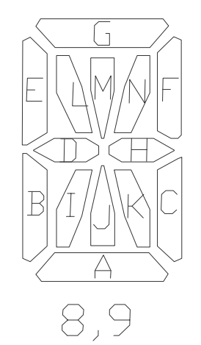
 |  | 4 | SEG39 | SEG38 | SEG37 | SEG36 | SEG35 | SEG34 | SEG33 | SEG32 | 5
COM1 |  | 5 | SEG7 | SEG6 | SEG5 | SEG4 | SEG3 | SEG2 | SEG1 | SEG0 | 6
 |  | 6 | SEG15 | SEG14 | SEG13 | SEG12 | SEG11 | SEG10 | SEG9 | SEG8 | 7
 |  | 7 | SEG23 | SEG22 | SEG21 | SEG20 | SEG19 | SEG18 | SEG17 | SEG16 | 8
 |  | 8 | SEG31 | SEG30 | SEG29 | SEG28 | SEG27 | SEG26 | SEG25 | SEG24 | 9
 |  | 9 | SEG39 | SEG38 | SEG37 | SEG36 | SEG35 | SEG34 | SEG33 | SEG32 | 10
COM2 |  | 10 | SEG7 | SEG6 | SEG5 | SEG4 | SEG3 | SEG2 | SEG1 | SEG0 | 11
 |  | 11 | SEG15 | SEG14 | SEG13 | SEG12 | SEG11 | SEG10 | SEG9 | SEG8 | 12
 |  | 12 | SEG23 | SEG22 | SEG21 | SEG20 | SEG19 | SEG18 | SEG17 | SEG16 | 13
 |  | 13 | SEG31 | SEG30 | SEG29 | SEG28 | SEG27 | SEG26 | SEG25 | SEG24 | 14
 |  | 14 | SEG39 | SEG38 | SEG37 | SEG36 | SEG35 | SEG34 | SEG33 | SEG32 | 15
COM3 |  | 15 | SEG7 | SEG6 | SEG5 | SEG4 | SEG3 | SEG2 | SEG1 | SEG0 | 16
 |  | 16 | SEG15 | SEG14 | SEG13 | SEG12 | SEG11 | SEG10 | SEG9 | SEG8 | 17
 |  | 17 | SEG23 | SEG22 | SEG21 | SEG20 | SEG19 | SEG18 | SEG17 | SEG16 | 18
 |  | 18 | SEG31 | SEG30 | SEG29 | SEG28 | SEG27 | SEG26 | SEG25 | SEG24 | 19
 |  | 19 | SEG39 | SEG38 | SEG37 | SEG36 | SEG35 | SEG34 | SEG33 | SEG32 | 20

Cracteres

0 | #VALUE!
1
2 | 
3 | 
4 | 
5 | 
6 | 
7 | 
8 | 
9
10
11
12
13
14 | 
15 | 
16 | 
17 | 
18 | 
19 | 
20 | 
21 | 
22 | 
23 | 
24 | 
25 | 
26 | 
27 | 
28
29
30
31
32
33 | !
34 | "
35 | #
36 | $
37 | %
38 | &
39 | '
40 | (
41 | )
42 | *
43 | +
44 | ,
45 | -
46 | .
47 | /
48 | 0
49 | 1
50 | 2
51 | 3
52 | 4
53 | 5
54 | 6
55 | 7
56 | 8
57 | 9
58 | :
59 | ;
60 | <
61 | =
62 | >
63 | ?
64 | @
65 | A
66 | B
67 | C
68 | D
69 | E
70 | F
71 | G
72 | H
73 | I
74 | J
75 | K
76 | L
77 | M
78 | N
79 | O
80 | P
81 | Q
82 | R
83 | S
84 | T
85 | U
86 | V
87 | W
88 | X
89 | Y
90 | Z
91 | [
92 | \
93 | ]
94 | ^
95 | _
96 | `
97 | a
98 | b
99 | c
100 | d
101 | e
102 | f
103 | g
104 | h
105 | i
106 | j
107 | k
108 | l
109 | m
110 | n
111 | o
112 | p
113 | q
114 | r
115 | s
116 | t
117 | u
118 | v
119 | w
120 | x
121 | y
122 | z
123 | {
124 | |
125 | }
126 | ~
127 | 
128 | €
129 | 
130 | ‚
131 | ƒ
132 | „
133 | …
134 | †
135 | ‡
136 | ˆ
137 | ‰
138 | Š
139 | ‹
140 | Œ
141 | 
142 | Ž
143 | 
144 | 
145 | ‘
146 | ’
147 | “
148 | ”
149 | •
150 | –
151 | —
152 | ˜
153 | ™ |  | ° | 176
154 | š
155 | ›
156 | œ
157 | 
158 | ž
159 | Ÿ
160
161 | ¡
162 | ¢
163 | £
164 | ¤
165 | ¥
166 | ¦
167 | §
168 | ¨
169 | ©
170 | ª
171 | «
172 | ¬
173 | ­
174 | ®
175 | ¯
176 | °
177 | ±
178 | ²
179 | ³
180 | ´
181 | µ
182 | ¶
183 | ·
184 | ¸
185 | ¹
186 | º
187 | »
188 | ¼
189 | ½
190 | ¾
191 | ¿
192 | À
193 | Á
194 | Â
195 | Ã
196 | Ä
197 | Å
198 | Æ
199 | Ç
200 | È
201 | É
202 | Ê
203 | Ë
204 | Ì
205 | Í
206 | Î
207 | Ï
208 | Ð
209 | Ñ
210 | Ò
211 | Ó
212 | Ô
213 | Õ
214 | Ö
215 | ×
216 | Ø
217 | Ù
218 | Ú
219 | Û
220 | Ü
221 | Ý
222 | Þ
223 | ß
224 | à
225 | á
226 | â
227 | ã
228 | ä
229 | å
230 | æ
231 | ç
232 | è
233 | é
234 | ê
235 | ë
236 | ì
237 | í
238 | î
239 | ï
240 | ð
241 | ñ
242 | ò
243 | ó
244 | ô
245 | õ
246 | ö
247 | ÷
248 | ø
249 | ù
250 | ú
251 | û
252 | ü
253 | ý
254 | þ
255 | ÿ

hex_2
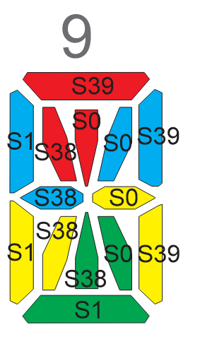
 |  | Registro | 7 | 6 | 5 | 4 | 3 | 2 | 1 | 0
COM0 |  | 0 | SEG7 | SEG6 | SEG5 | SEG4 | SEG3 | SEG2 | SEG1 | SEG0 | 1
 |  | 1 | SEG15 | SEG14 | SEG13 | SEG12 | SEG11 | SEG10 | SEG9 | SEG8 | 2
 |  | 2 | SEG23 | SEG22 | SEG21 | SEG20 | SEG19 | SEG18 | SEG17 | SEG16 | 3
 |  | 3 | SEG31 | SEG30 | SEG29 | SEG28 | SEG27 | SEG26 | SEG25 | SEG24 | 4
 |  | 4 | SEG39 | SEG38 | SEG37 | SEG36 | SEG35 | SEG34 | SEG33 | SEG32 | 5
COM1 |  | 5 | SEG7 | SEG6 | SEG5 | SEG4 | SEG3 | SEG2 | SEG1 | SEG0 | 6
 |  | 6 | SEG15 | SEG14 | SEG13 | SEG12 | SEG11 | SEG10 | SEG9 | SEG8 | 7
 |  | 7 | SEG23 | SEG22 | SEG21 | SEG20 | SEG19 | SEG18 | SEG17 | SEG16 | 8
 |  | 8 | SEG31 | SEG30 | SEG29 | SEG28 | SEG27 | SEG26 | SEG25 | SEG24 | 9
 |  | 9 | SEG39 | SEG38 | SEG37 | SEG36 | SEG35 | SEG34 | SEG33 | SEG32 | 10
COM2 |  | 10 | SEG7 | SEG6 | SEG5 | SEG4 | SEG3 | SEG2 | SEG1 | SEG0 | 11
 |  | 11 | SEG15 | SEG14 | SEG13 | SEG12 | SEG11 | SEG10 | SEG9 | SEG8 | 12
 |  | 12 | SEG23 | SEG22 | SEG21 | SEG20 | SEG19 | SEG18 | SEG17 | SEG16 | 13
 |  | 13 | SEG31 | SEG30 | SEG29 | SEG28 | SEG27 | SEG26 | SEG25 | SEG24 | 14
 |  | 14 | SEG39 | SEG38 | SEG37 | SEG36 | SEG35 | SEG34 | SEG33 | SEG32 | 15
COM3 |  | 15 | SEG7 | SEG6 | SEG5 | SEG4 | SEG3 | SEG2 | SEG1 | SEG0 | 16
 |  | 16 | SEG15 | SEG14 | SEG13 | SEG12 | SEG11 | SEG10 | SEG9 | SEG8 | 17
 |  | 17 | SEG23 | SEG22 | SEG21 | SEG20 | SEG19 | SEG18 | SEG17 | SEG16 | 18
 |  | 18 | SEG31 | SEG30 | SEG29 | SEG28 | SEG27 | SEG26 | SEG25 | SEG24 | 19
 |  | 19 | SEG39 | SEG38 | SEG37 | SEG36 | SEG35 | SEG34 | SEG33 | SEG32 | 20

Cracteres

0 | #VALUE!
1
2 | 
3 | 
4 | 
5 | 
6 | 
7 | 
8 | 
9
10
11
12
13
14 | 
15 | 
16 | 
17 | 
18 | 
19 | 
20 | 
21 | 
22 | 
23 | 
24 | 
25 | 
26 | 
27 | 
28
29
30
31
32
33 | !
34 | "
35 | #
36 | $
37 | %
38 | &
39 | '
40 | (
41 | )
42 | *
43 | +
44 | ,
45 | -
46 | .
47 | /
48 | 0
49 | 1
50 | 2
51 | 3
52 | 4
53 | 5
54 | 6
55 | 7
56 | 8
57 | 9
58 | :
59 | ;
60 | <
61 | =
62 | >
63 | ?
64 | @
65 | A
66 | B
67 | C
68 | D
69 | E
70 | F
71 | G
72 | H
73 | I
74 | J
75 | K
76 | L
77 | M
78 | N
79 | O
80 | P
81 | Q
82 | R
83 | S
84 | T
85 | U
86 | V
87 | W
88 | X
89 | Y
90 | Z
91 | [
92 | \
93 | ]
94 | ^
95 | _
96 | `
97 | a
98 | b
99 | c
100 | d
101 | e
102 | f
103 | g
104 | h
105 | i
106 | j
107 | k
108 | l
109 | m
110 | n
111 | o
112 | p
113 | q
114 | r
115 | s
116 | t
117 | u
118 | v
119 | w
120 | x
121 | y
122 | z
123 | {
124 | |
125 | }
126 | ~
127 | 
128 | €
129 | 
130 | ‚
131 | ƒ
132 | „
133 | …
134 | †
135 | ‡
136 | ˆ
137 | ‰
138 | Š
139 | ‹
140 | Œ
141 | 
142 | Ž
143 | 
144 | 
145 | ‘
146 | ’
147 | “
148 | ”
149 | •
150 | –
151 | —
152 | ˜
153 | ™ |  | ° | 176
154 | š
155 | ›
156 | œ
157 | 
158 | ž
159 | Ÿ
160
161 | ¡
162 | ¢
163 | £
164 | ¤
165 | ¥
166 | ¦
167 | §
168 | ¨
169 | ©
170 | ª
171 | «
172 | ¬
173 | ­
174 | ®
175 | ¯
176 | °
177 | ±
178 | ²
179 | ³
180 | ´
181 | µ
182 | ¶
183 | ·
184 | ¸
185 | ¹
186 | º
187 | »
188 | ¼
189 | ½
190 | ¾
191 | ¿
192 | À
193 | Á
194 | Â
195 | Ã
196 | Ä
197 | Å
198 | Æ
199 | Ç
200 | È
201 | É
202 | Ê
203 | Ë
204 | Ì
205 | Í
206 | Î
207 | Ï
208 | Ð
209 | Ñ
210 | Ò
211 | Ó
212 | Ô
213 | Õ
214 | Ö
215 | ×
216 | Ø
217 | Ù
218 | Ú
219 | Û
220 | Ü
221 | Ý
222 | Þ
223 | ß
224 | à
225 | á
226 | â
227 | ã
228 | ä
229 | å
230 | æ
231 | ç
232 | è
233 | é
234 | ê
235 | ë
236 | ì
237 | í
238 | î
239 | ï
240 | ð
241 | ñ
242 | ò
243 | ó
244 | ô
245 | õ
246 | ö
247 | ÷
248 | ø
249 | ù
250 | ú
251 | û
252 | ü
253 | ý
254 | þ
255 | ÿ

